Sheet1 (2)
合理化建议表
班组 | 甲班 | 建议人 | 曹兴飞 | 日期 | 2025.5.7 | 分管主任 | 高安洋
建议 | 1-2翻给料器观察门合页支撑铁加固改善
建议内容 | 给料器观察门合页支撑铁过于单薄，现有部分合页已经弯曲变形，观察门无法闭严，门栓无法关闭到位，造成跑煤情况，建议更换合页或者加固加厚合页支撑铁
附图 | 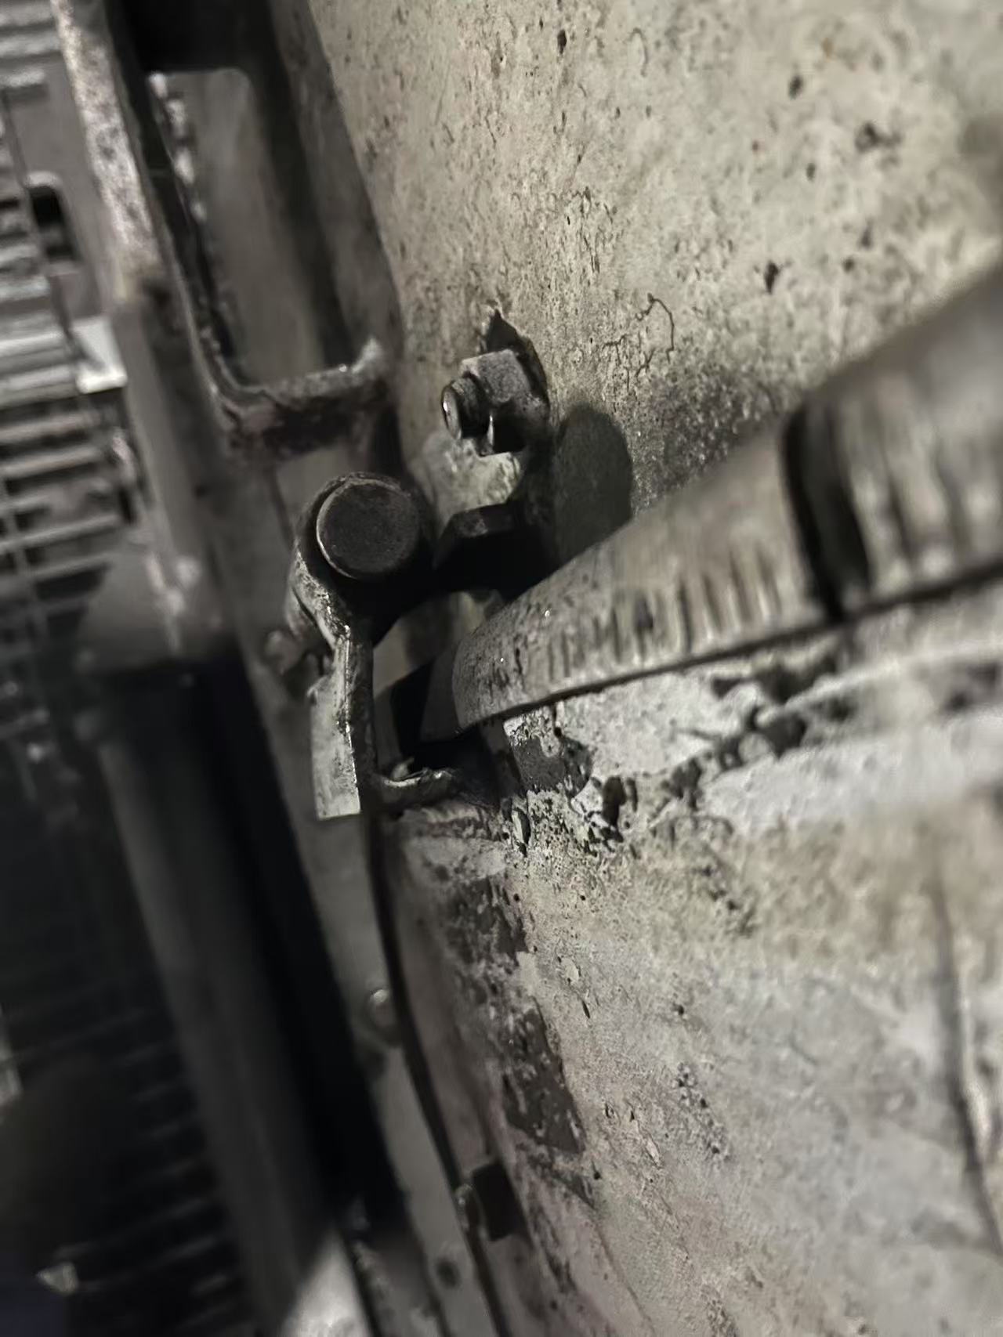 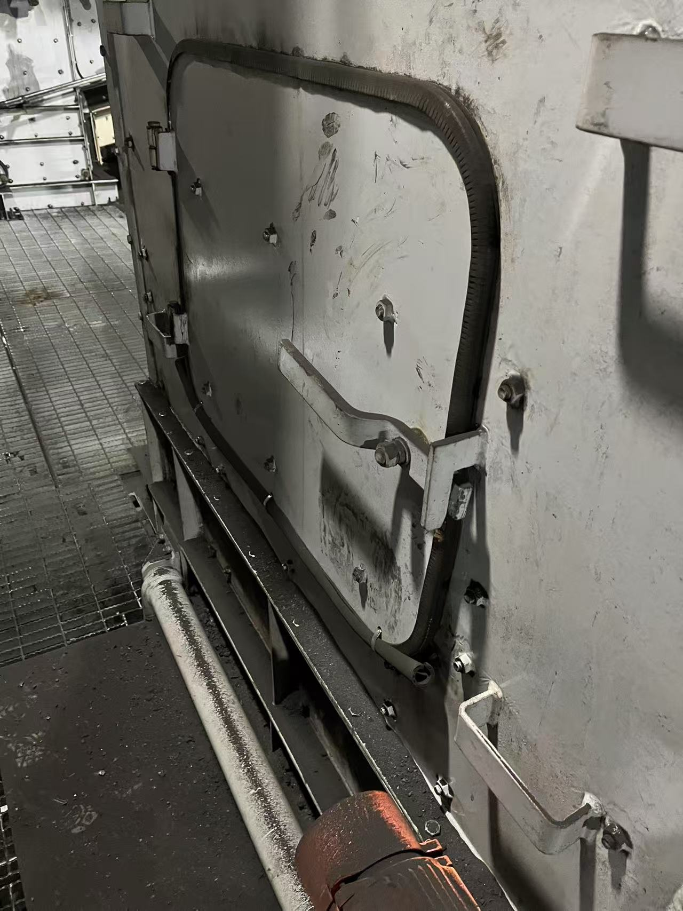
建议目的 | 消除设备隐患
相关科室负责人
是否采纳及完成日期
注：各分管主任对班组人员上报的合理化建议进行一审并进行签字确认。 如涉及界面及现场设备改造，附照片说明位置。

